상품제안서
골프파우치 GB7001 | 상품코드: S25188

 |  |  |  |  |  |  | 02-713-8555 | www.synergygift.co.kr
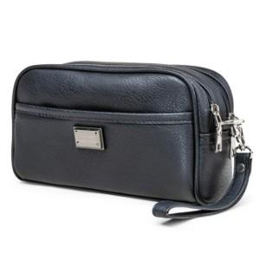

【상세/제작정보】 | <p>100개 미만 인쇄비 30,000원 추가</p><p>&nbsp;</p>

【인쇄/포장옵션】 | 레이저 / 포장불가능

【공급단가】 | 수량 | 50~ | 100~ | 500~ | 1,000~ | 2,000~
*VAT별도 | 단가 | 14,850원 | 14,300원 | 13,750원 | 13,200원 | 12,870원

【상품 URL】 | https://www.synergygift.co.kr:443/src/goods_detail.php?gdno=25188

